Note
Méthode utilisée lors de la lecture d'âge et de croissance de cisco de lac (Coregonus artedii), à partir des otolithes

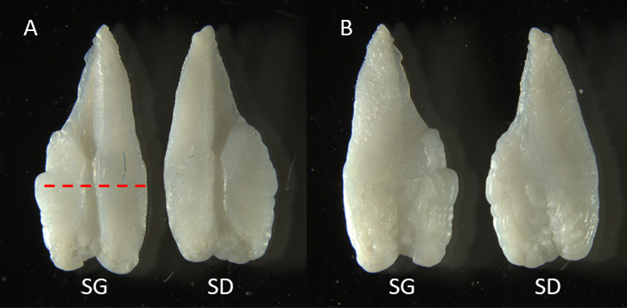
 | Code de confiance de la lecture d'âge :
 | 1 = Certain de l'âge
 | 2 = Presque certain de l'âge
 | 3 = Incertain de l'âge, à relire
 | 4 = Otolithe discarté

Figure 1. Sagittae gauche (SG) et droit (SD) de cisco de lac. La ligne pointillée représente l'axe de coupe de l'otolithe (Grossissement 10X).
A) sagittae avec le sulcus vers le haut, B) sagittae avec le sulcus vers le bas

 | Après les avoir tranché et sablé, les otolithes ont été trempés dans l'acide acétique à 5% pendant 10 minutes.
 | Cela a permis de faire grandement ressortir les cernes de croissance permettant d'augmenter le niveau de confiance des lectures.
 | Attention de ne pas faire tremper les otolithes plus de 10 minutes car l'acide dissous les otolithes.

Figure 2. Tranche de sagitta du cisco de lac #86 après sablage (grossissement 32X sur fond noir avec lumière reflétée).

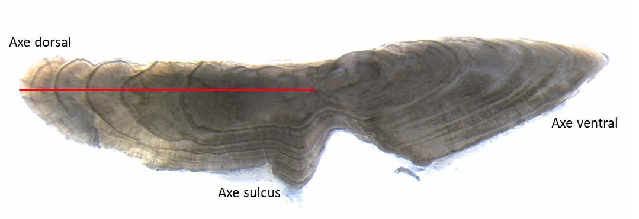
 | Le cœur a été positionné grâce au centre du sulcus sur les tranches de sagitta.

 | L'âge a été compté sur l'axe dorsal de l'otolithe. Cet axe est celui qui présente les cernes les plus définis.

 | Les vrais annuli sont distinguables des faux annuli par leur continuité autour de l'otolithe.

Sulcus

Figure 3. Tranche de sagitta du cisco de lac #86 après immersion dans l'acide acétique 5% pendant 10 minutes (grossissement 32X sur fond blanc avec lumière transmise).
La ligne rouge représente l'axe de lecture utilisé.

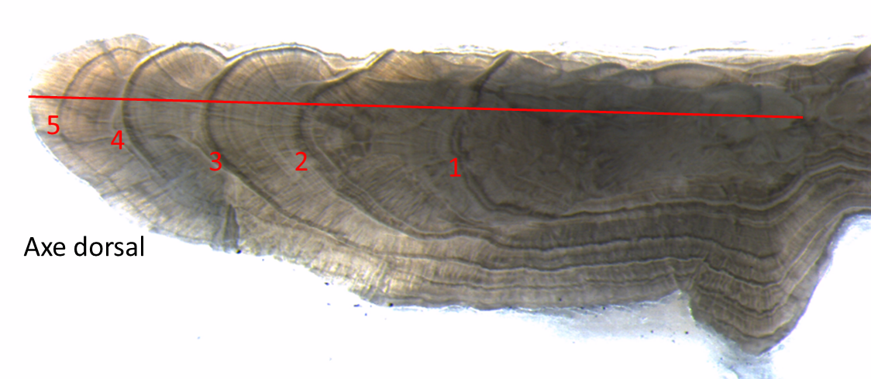

+

Figure 4. Tranche de sagitta du cisco de lac #86 après immersion dans l'acide acétique 5% pendant 10 minutes (grossissement 63X sur fond blanc avec lumière transmise).
Le cisco #86 était âgé de 5+ années.

